DHL香港速快英国直发包税
进入速快公布价
进入速快公布价
DHL（香港速快英国直发包税）
香港DHL代理账号优先出货，不排仓不限量，已含油和旺季附加！ |  |  |  |  |  | 取消排仓费！
分 区 | 32KG+ （材积35KG起收） | 51KG+ | 75KG+ | 100KG+ | 操作费 | 备注
DHL香港速快英国直发包税 | 56 | 55 | 52 | 51 | 150 | 单票超过300kg可能分票，以DHL实际配单为准 实重32kg以上可改除6000单价+6
不接超大件及木箱航空箱。拒收单件计费重超50KG货物。
可接带电产品，拒收纯电池，清单备注带电，漏备注查出罚款100人民币/票。不接木箱航空箱。
1.超值费用：申报价值超过120USD低于5900USD需加收25元/票超值费，申报超过5900USD超值报关费计算方式如下：（申报价值*7.8-46000）/1000*0.25+25。
自2024.11.15号起，我司所有直发包税渠道征收高货值附加费，标准如下： 3000USD至5000USD--按货值加收3%附加费 5001USD至10000USD--按货值加收5%附加费 10001USD至20000USD--按货值加收10%附加费 20001USD及以上--按货值加收15%附加费 重要提示：请如实申报货值。我司默认客户提供的形式发票所列货值均为真实申报，若因漏报或瞒报造成的任何后果，由发件人自行承担责任。
附加费：
私人地址加1，非亚马逊产品统称私人地址（最低45元/票）
①附加费 +1/KG | 纺织品,配套电池（内置不加钱）
②附加费 +3/KG | 假发，平板电脑，手机（手机另收通信费1元/台），手表，玩具、智能手环,数码相机,摄像头，投影仪，行车记录仪，对讲机,机顶盒，无人飞机、成人用品
①②附加费无需叠加：一票货如有纺织品和摄像头，只需加+3（只针对因关税问题收取的杂费，其他杂费照收例如带电、带磁、私人地址等）所有附加费最低消费 50/票
2.可接报关件，单独报关需额外加收250元/票+过港费1元/KG（中港费最低消费RMB50元/票）。交接单须备注，否则漏报后果自负
3.无需提供进口商和税号（VAT）100%包清关包关税，全程无忧。
4.赔偿方案:在运输过程中如货物丢失或者扣关按RMB40/KG赔偿，不退运费;已交DHL后丢失的，按申报货值价值(最高不超100USD/票)。
5.目的地海关认定货物是品牌货物，或者是CE、蓝牙、HDMI、FDA、FCC、Lacey Act、DOT等认证的问题，或者货物属于当地反倾销货物或不符合目的地国家进口要求的货物，客人需要提供相应授权书或认证报告，如果提供不了导致货物扣关甚至退运而产生的，所有责任和相关费用将由发件人承担.
备注：
1、人民币报价，含油含旺季附加，双清包税
2、材积计算方式为:长×宽×高/5000。
3、单件尺寸不超过300（长）*120（宽）*160（高）CM，正常中转，次日或隔日提取
4、收件人派送地址属于偏远地区的快件需加收偏远附加费,收费标准为人民币4.4/KG*燃油,每票最低收费为人民币220元*燃油；
5、单件单边长度超出120CM或单件计费重量超过70KG（含70KG），加收超长超重费RMB810元/件*油)；如货件出口后DHL向我司补收超长超重费，我司将向发货方补收此费用。
6、交货时需提供交接清单、两联运单及一式三份的商业发票，运单上必须注明在我司的出货帐号及所选择的发货渠道，发票上必须备注有相对应的运单号码。
7、新增“更改地址附加费”：每票100RMB 以下几种情况都会产生：第一没有派送成功，重新派送，或者重新联系上收件的，或者当时有打电话给收件人不在的都会收取这笔手续费 而不是更改到其他地址或者其他国家的费用，更改其他地址费用以账单为准，加收押金3000元/票。
新增住宅地址/私人住所/非公共办公场所/无公司名地址，收费标准为人民币30/每票*当月燃油；
8、禁止堆叠的货物需加收费用RMB1700/票，另加当月燃油：1.发件人以任何标注方式明确指出货物禁止堆叠;2.因包装不充分或者无包装致使托盘上面无法安全堆叠其它托盘或者非托盘的货物。 此费用我司不再另行审核。出货前请自行核实，若产生费用我司将按照DHL账单收取。
9、货件寄出后不论什么原因被退回所产生的退件费，我司将直接向寄件人收取。
10、赔偿方案:使用本价格表，部分遗失、延误或者破损均不赔偿；在运输过程中如货物丢失或者扣关按RMB40/KG赔偿，不退运费。已交DHL提取后丢失或毁损的，按实际申报价值价值赔偿，最高不超过100美金/票赔偿。您（托运人/发货人/委托人）发送的装箱单和形式发票仅作为清关文件使用，不视为对货物价值的申报，若需申报货物价值，您需另行申报并支付相应的申报附加费。
11.低申报货物附加费1000RMB/票 将于4月1日执行，该执行日期不是货件提取日期，而是确定该货件为低申报的日期， 即任何在4月1日开始被确定为低申报的货件（包括4月1日之前寄出的货件），DHL将直接向寄件人收取相关费用，不会事先通知，一当产生必须支付不得申诉。 寄运货物时务必以收/发货方双方的交易价格作为货物的价值申报（包括样品和礼品，不能以出厂成本或采购成本作为申报价值）
特别提示：客户一旦同意接受我公司服务，即默认客户已详细阅读过此价格表备注内容以及我司托运条款，并接受各条款的约束。

中欧苏新号极速卡航包税专线
中欧苏新号极速卡航包税专线
双清包税，体积除6000，中欧苏新号每天发车，时效15-18天左右！
区域 | 国 家 | 21KG+ | 71KG+ | 100KG+ | 备注
1 | 英国 | 23 | 22 | 19 | 单件重量不足12kg按12kg计重 非亚马逊地址+2RMB/KG 英国递延单价-2（清关费250元/票） 递延仅限亚马逊地址
1.车满即走。2.全程时效13-18自然日。3.一般贸易报价件，加报关费350/票，品名超过5个/票按照1个加收20元 |  |  |  |  |  | 近期时效展示！
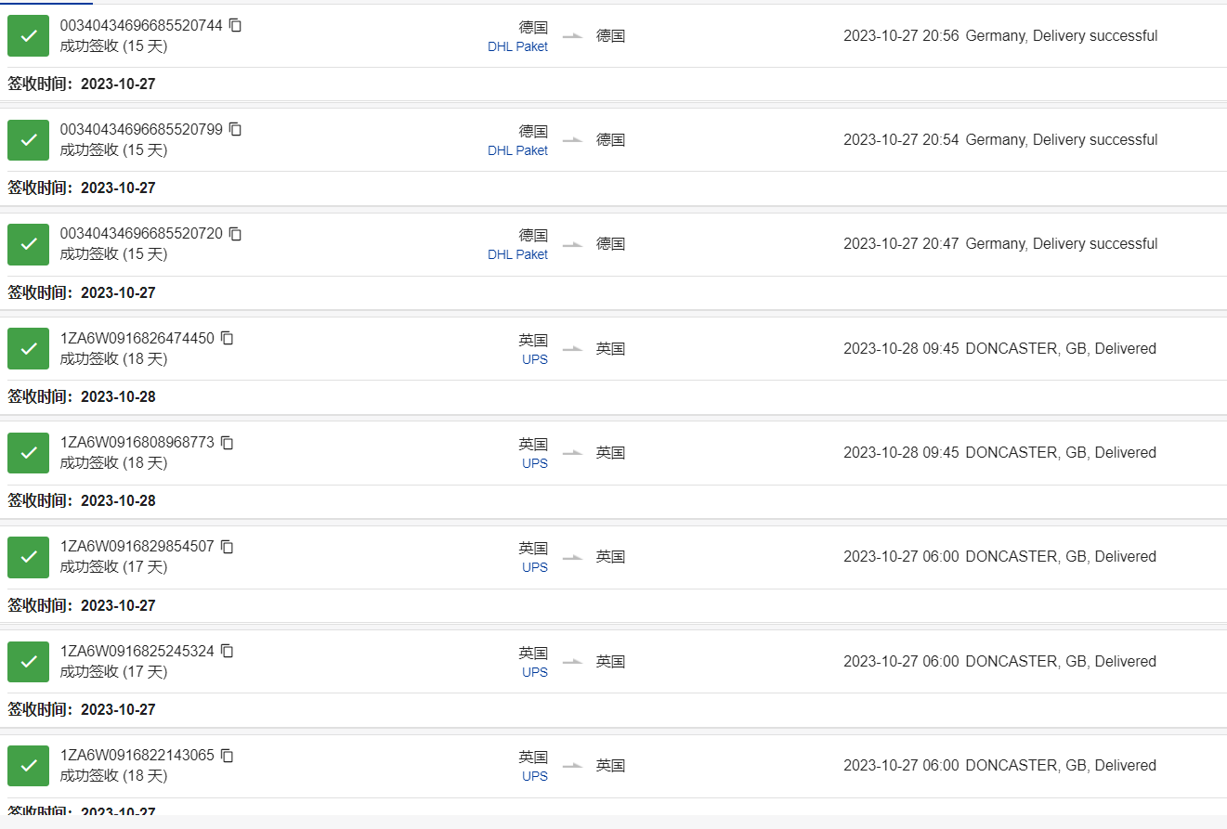
单件不足12KG按12KG计费，纸箱单边超76CM, 重量大于70磅（32KG)收取尺寸/重量额外处理费；周长超300CM,但不超400CM，重量40KG以上收取超大件费，后程派送费用实报实销（可咨询业务员）
如因付款问题扣货我司海外仓或客户要求海外仓扣货的，扣货费欧盟国家为2000欧元/票，英国为2000英镑/票。扣货超过3天，仓租按欧盟国家2欧/件/天收费，英国2英镑/件/天，派送费等另算。
中欧卡航 产品附加费如下,（附加费用累加）请仔细阅读.
1 | 灯类，玩具类，耳机类(不带蓝牙功能),手机屏和电脑屏类，手机钢化膜 手机配件类 皮革产品、箱包产品、鞋类(LED亮光鞋除外)、带马达产品，加湿器，蓝牙产品,摄像头，五金类 饰品类（包含陀螺玩具），化妆包，沐卫浴产品（人造花，浴盐，身体接触除外）汽车室内装饰品、商检产品、木制品、航空箱、所有笔类、厨房用品，家庭刀具（管制刀具不接），请知悉产品加收2元/KG
2 | MP3 MP4 智能手环类, 投影仪 录象机,录音产品,行车记录仪 ,空白线路板 ，VR眼镜，对讲机，DVD机类 播放器类 喇叭类 机顶盒类 转换器类,等信号接收器类 请知悉产品加收2元/KG
3 | 所有发往亚马逊地址（含其他电商平台），纺织品类加收4元/KG；非亚马逊地址纺织品+10元/KG
4 | 拒收产品：电子烟产品，假发类，纯电池，化妆品，保健产品，彩印,液体，粉末，管制刀具等违禁品。
5 | 偏远费：RMB4/KG,最低消费RMB350/票,另加当月燃油；请自行查偏远地区，偏远费6个月内收取有效；
6 | 说明:说明:带电及配套电没申报以及仿牌及危禁品,这些冲货被我司查到每票罚款100元,作为退件手续费或者重新安排处理费！情节严重另外处理
操作说明：请提供装箱单和发票，（装箱单上需要有产品图片）其他无要求
目的地海关认定货物是品牌货物，或者是CE、蓝牙、HDMI、FDA、FCC、Lacey Act、DOT等认证的问题，或者货物属于当地反倾销,货物或不符合目的地国家进口要求的货物，客人需要提供相应授权书或认证报告，如果提供不了导致货物扣关甚至退运而产生的，所有责任和相关费用将由发件人承担。
赔款标准
1:非货物自身问题扣关、丢失、按照40RMB/KG赔偿，不退运费；UPS提前之后丢失件按照申报赔偿，最高不超100美金/票，不退运费。 2:自然灾害等不可抗力因素除导致货物破坏或灭失, 不受理赔偿. 3:如亚马逊仓库因包装问题产生拒收等原因，我司不承担任何责任，退件产生的费用皆由客户自行承担，收货时我司也不再对包装做任何审核 4:海关要求如实申报货物名称数量等，电子产品必须贴有CE标签并备好CE相关文件（CE认证、CE报告等）连同箱单、发票提供我司。 5:如因地址和客户原因造成货物被退回,我们将会收取退回的费用10RMB/KG,.如需重发,收取重发费10RMB/KG。
特别声明以下情况不受理赔偿：
1）如果侵权问题，我司不承担任何责任并且保留追究发件人因此带来对我司的损失赔偿： 2）如果货物未按实际申报，侵犯知识产权，当地禁止进口等原因导致海关扣货，此情况不在赔偿范围内，我司只是协助发件人提供清关文件： 3）如因货物本身质量问题以及涉及到具体的认证问题等，例如：FDA类 蓝牙产品类不能够提供真实文件的均不在受理赔偿： 4）如因货物原因需要在目的地办理资料(比如:FDA认证 CE认证 蓝牙产品认证 等其它认证)才能够清关的，我司可以配合办理,产生的费用有客户承担 5）如遇战争，自然灾害等不可抗拒因素导致货物破损或灭失，不受理赔偿： 6）在运输过程中如果遇到航班延误，清关延误等引起的总体时效延误，均不受理赔偿； 7）产品数量缺少，损坏不受理赔偿； 8)易碎品不接受任何损失赔偿；
特别提示：客户一旦同意接受我公司服务，即默认客户已详细阅读过此价格表备注内容以及我司托运条款，并接受各条款的约束。

